処理フロー
処理フロー

開始

ツール引数へのチェックが正しいか
NO

YES

下記の初期化処理を行う
・実行ログの生成
・設定ファイルの読み込み(エラーログ名&禁則文字列)
・チェックレイヤへの接続
・エラーログの生成
実行ログファイルに、エラーメッセージを出力する

--layerオプションにADDR_POLYGONとADDR_POINTのいずれかを指定した場合

cityMeshListが必要であるか

NO

YES
cityMeshListファイルを読み込む
--layerオプションにCITY_POLYGON、PLACENAME_REP_POINTのいずれかを指定した場合

baseMeshListが必要であるか
NO

YES
baseMeshListファイルを読み込む

チェックレイヤごとの初期化

初期化成功であるか
NO
実行ログファイルに、エラーメッセージを出力する

YES

処理対象レイヤリストにチェックレイヤを入れる

チェックレイヤ初期化完了

cityMeshList/baseMeshListをループ

初期化されたチェックレイヤをループ

エラーがあるか
NO

YES
エラーログファイルにエラーメッセージとして出力する

初期化されたチェックレイヤへのループ完了

メッシュリストのループ
完了

終了

データ仕様
データ仕様
 | ■概要
 |  | 本シートはAddressCheckツール（以下、本ツール）で扱われるデータの仕様について記したものである。

 | ■データ一覧
 |  | 本ツールにおける入出力・参照・内部利用等のデータの一覧を以下に示す。

 |  |  | データ名 |  |  | 説明
 |  |  | 住所DB |  |  | チェック対象となる住所データを格納するDB
 |  |  | 都市地図メッシュDB |  |  | 都市地図メッシュデータを格納するDB
 |  |  | 背景ポリゴンDB |  |  | 背景データを格納するDB
 |  |  | 住所マスタデータ |  |  | テキスト住所ファイル
 |  |  | 設定ファイル |  |  | チェック対象レイヤに関しての設定ファイル
 |  |  | 実行ログファイル |  |  | ツールの実行ログファイル(エラーコード以外のエラー)
 |  |  | チェックエラーログファイル |  |  | ツールのエラーログファイル(エラーコードのみのチェックエラー)
 |  |  | 都市メッシュコードリスト |  |  | チェック範囲となる都市メッシュコードファイル
 |  |  | ベースメッシュコードリスト |  |  | チェック範囲となるベースメッシュコードファイル

 | ■住所DB
 |  | チェック対象となる住所データレイヤ(FGDB/SDE)

 |  |  | ≪基本情報≫
 |  |  | 形式 |  | esri社のファイルジオデータベース形式(FGDB/SDE)
 |  |  | フィーチャクラス名 |  | 指定の形
 |  |  | 拡張子 |  | FGDB：.gdb/SDE：なし
 |  |  | 配置場所 |  | 任意

 |  |  | ≪データ詳細≫
 |  |  |  | 対応するSiNDYDBスキーマ参照
 |  |  |  | ・CITY_POLYGON
 |  |  |  | ・ADDR_POLYGON
 |  |  |  | ・PLACENAME_REP_POINT
 |  |  |  | ・ADDR_POINT

 | ■都市地図メッシュDB
 |  | 都市地図メッシュデータを格納するレイヤ(FGDB/SDE)

 |  |  | ≪基本情報≫
 |  |  | 形式 |  | esri社のファイルジオデータベース形式(FGDB/SDE)
 |  |  | フィーチャクラス名 |  | 指定の形
 |  |  | 拡張子 |  | -
 |  |  | 配置場所 |  | 任意

 |  |  | ≪データ詳細≫
 |  |  |  | 対応するSiNDYDBスキーマ参照
 |  |  |  | ・CITYMESH
 |  |  |  | ・BASEMESH

 | ■背景DB
 |  | 背景データを格納するレイヤ(FGDB/SDE)

 |  |  | ≪基本情報≫
 |  |  | 形式 |  | esri社のファイルジオデータベース形式(FGDB/SDE)
 |  |  | フィーチャクラス名 |  | 指定の形
 |  |  | 拡張子 |  | -
 |  |  | 配置場所 |  | 任意

 |  |  | ≪データ詳細≫
 |  |  |  | 対応するSiNDYDBスキーマ参照
 |  |  |  | ・CITYMESH

 | ■住所マスタデータ
 |  | テキスト住所ファイル

 |  |  | ≪基本情報≫
 |  |  | 形式 |  | テキスト形式
 |  |  | ファイル名 |  | 任意
 |  |  | 拡張子 |  | 任意(.txtを推奨)
 |  |  | 配置場所 |  | 任意(実行環境フォルダ内推奨)
 |  |  | 文字コード |  | Shift-JIS
 |  |  | 区切りコード |  | コンマ(,)
 |  |  | 改行コード |  | CR+LF

 |  |  | ≪データ詳細≫

 | ■設定ファイル
 |  | チェック対象レイヤに関しての設定ファイル

 |  |  | ≪基本情報≫
 |  |  | 形式 |  | テキスト形式
 |  |  | ファイル名 |  | 任意
 |  |  | 拡張子 |  | 任意(.txtを推奨)
 |  |  | 配置場所 |  | 任意(実行環境フォルダ内推奨)
 |  |  | 文字コード |  | Shift-JIS
 |  |  | 区切りコード |  | なし
 |  |  | 改行コード |  | CR+LF

 |  |  | ≪データ詳細≫
記載項目:log_name,prohibit_list

 | ■実行ログファイル
 |  | ツールの実行ログファイル(エラーコード以外の実行エラー)

 |  |  | ≪基本情報≫
 |  |  | 形式 |  | テキスト形式
 |  |  | ファイル名 |  | 任意(runLog推奨)
 |  |  | 拡張子 |  | 任意(.log推奨)
 |  |  | 配置場所 |  | 任意(実行環境フォルダ内推奨)
 |  |  | 文字コード |  | Shift-JIS
 |  |  | 区切りコード |  | 任意
 |  |  | 改行コード |  | CR+LF

 |  |  | ≪データ詳細≫

 | ■チェックエラーログファイル
 |  | ツールのエラーログファイル(エラーコードのみのチェックエラー)

 |  |  | ≪基本情報≫
 |  |  | 形式 |  | テキスト形式
 |  |  | ファイル名 |  | ini_fileで指定される(指定されない場合、「チェックレイヤ名」_YYYYMMDDhhmmssとする)
 |  |  | 拡張子 |  | 任意(.log推奨)
 |  |  | 配置場所 |  | log_dirで指定したフォルダ
 |  |  | 文字コード |  | Shift-JIS
 |  |  | 区切りコード |  | TAB
 |  |  | 改行コード |  | CR+LF

 |  |  | ≪データ詳細≫

 | ■都市メッシュコードリスト
 |  | チェック範囲となる都市メッシュコードファイル

 |  |  | ≪基本情報≫
 |  |  | 形式 |  | テキスト形式
 |  |  | ファイル名 |  | 任意
 |  |  | 拡張子 |  | 任意(.txtを推奨)
 |  |  | 配置場所 |  | 任意(実行環境フォルダ内推奨)
 |  |  | 文字コード |  | Shift-JIS
 |  |  | 区切りコード |  | なし
 |  |  | 改行コード |  | CR+LF

 |  |  | ≪データ詳細≫

 | ■ベースメッシュコードリスト
 |  | チェック範囲となるベースメッシュコードファイル

 |  |  | ≪基本情報≫
 |  |  | 形式 |  | テキスト形式
 |  |  | ファイル名 |  | 任意
 |  |  | 拡張子 |  | 任意(.txtを推奨)
 |  |  | 配置場所 |  | 任意(実行環境フォルダ内推奨)
 |  |  | 文字コード |  | Shift-JIS
 |  |  | 区切りコード |  | なし
 |  |  | 改行コード |  | CR+LF

 |  |  | ≪データ詳細≫

クラス図
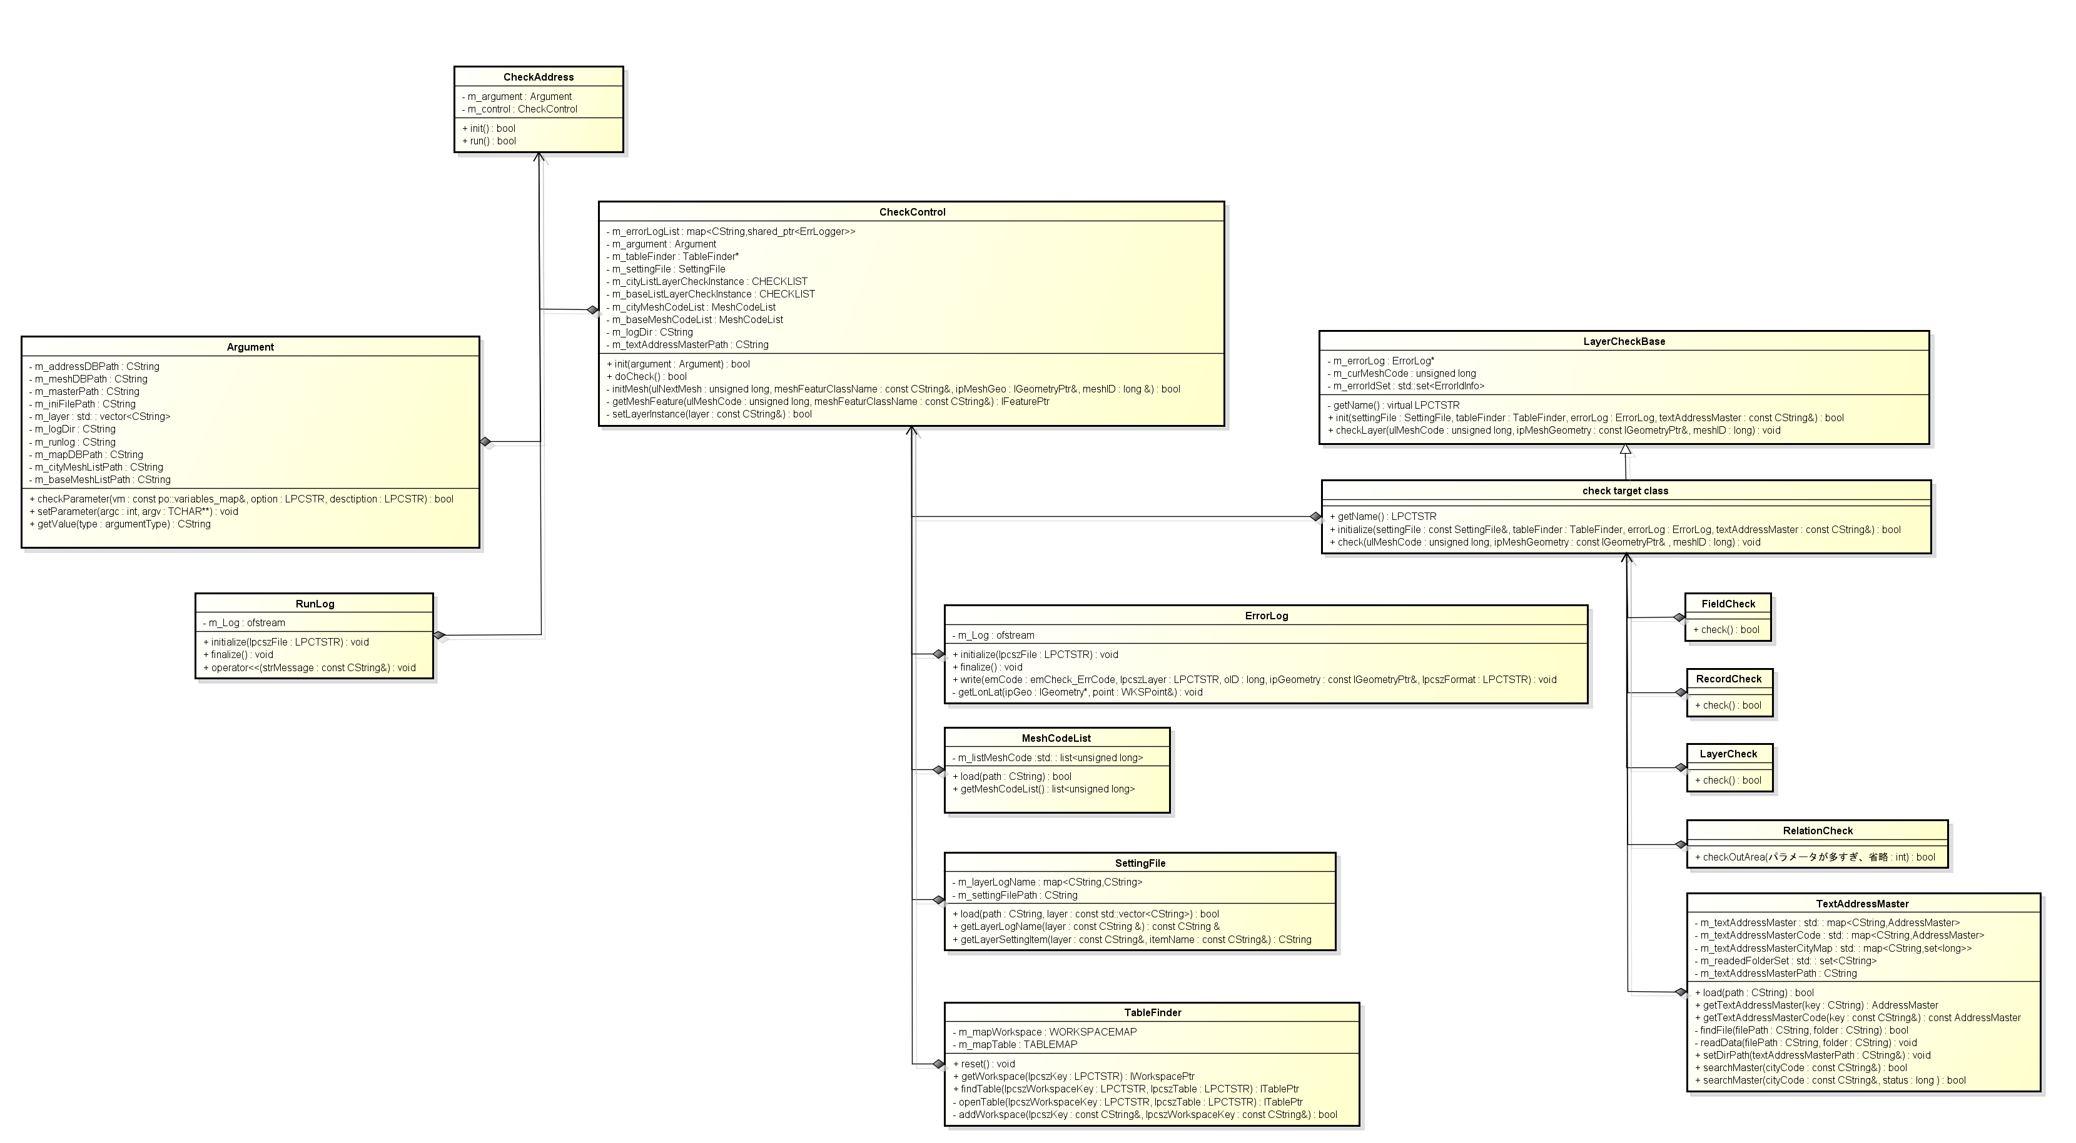
■クラス図

